전체구성도
AI 검색서버 (파이선??)
입력 : 원본 Asset Data
출력 : 유사한 Asset Data 목록
금형데이타
AI 검색
(파이선?)
시뮬레이션서버
(확인중)
협업
플랫폼
서버
Database
협업플랫폼DB
스토리지
CAD Data
스토리지
Asset Data

회의실
다중기기지원 (PC,Mobile,HMD 등)
방리스트/방방만들기/비밀번호설정/초대/방장인계
텍스트 & 음성채팅지원 (화상회의 지원안함)
참여인력 2D 아바타로 말풍선 지원
협업툴
(유니티)
협업툴
(유니티)
협업툴
(유니티)
회의실
협업툴
(유니티)

아바타는 최대한 간단하게
얼굴과 말풍선만 표시

협업툴
(유니티)
협업관리
WEB
모델관리
Cad Data를 Asset Data 로 변환
모델가져오기
모델리스트 표시 (공용모델, 개인모델)
사용자는 개인모델을 선택해서 사용할 수 있음
해당 Asset이 없는 참가자는 자동으로 Asset 다운로드

에셋이 없는 경우 자동 로딩 (데이타 서버에서 읽어 온다.)
로딩 완료전까지 Unknown 모델을 데신 표시

모델제어
Ai 유사데이타 리스트 표시
모델제어
주입구 설정
사출유동해석 시뮬레이션 요청
서버로부터 사출유동해석 결과 받아서 표시

회원관리
로그인/회원가입/정보변경
관리자기능
- 회원승인, 회원권한관리
협업서버에 요청하면 협업서버는 시뮬레이션 서버에 요청후 리턴값을 받아 회의실에 전달

시뮬레이션 결과는 포맷이 이미지인지 확인 필요
기록회의내용기록 및 공유
채팅 내용 자동저장
중요 이벤트는 시스템 메시지로 채팅창에 표시 및 저장
- 모델선택, 주입구 설정, 시뮬레이션 실행
회의 제목/요약/참가자/ 결론 등의 정보 추가 입력가능
공용모델은 전체공개
개인모델은 본인것과 소속이 같은 사람에게만 공개
회의실에서는 공유가능
모델관리
모델리스트 (공용, 개인)
모델 정보 등록/수정/파일업로드
- CAD Data 업로드 (사출유동해석용)
- Asset Data 업로드(AI기반검색용)

사출유동 시뮬레이션 서버 (???)
입력 : 원본 Cad Data, 주입구 위치
출력 : 확인할것!!!
회의기록은 텍스트 위주로 최대한 간단하게 구현한다.

CAD 원본은 시뮬레이션 서버에 Asset은 검색서버에 각각 저장해야 한다.
모델검색
AI 기반검색으로 유사데이타 추천
썸네일검색
카테고리검색
방장은 전체적인 리포팅 가능
참가자는 코멘트 작성가능

협업서버에 요청하면 협업서버가 검색서버에 요청후 리턴값을 표시

회의관리
회의로그목록 (자신이 참여한 회의)
회의로그보기

음성 저장여부
화상 채팅은 지원안함

업체별협력요약
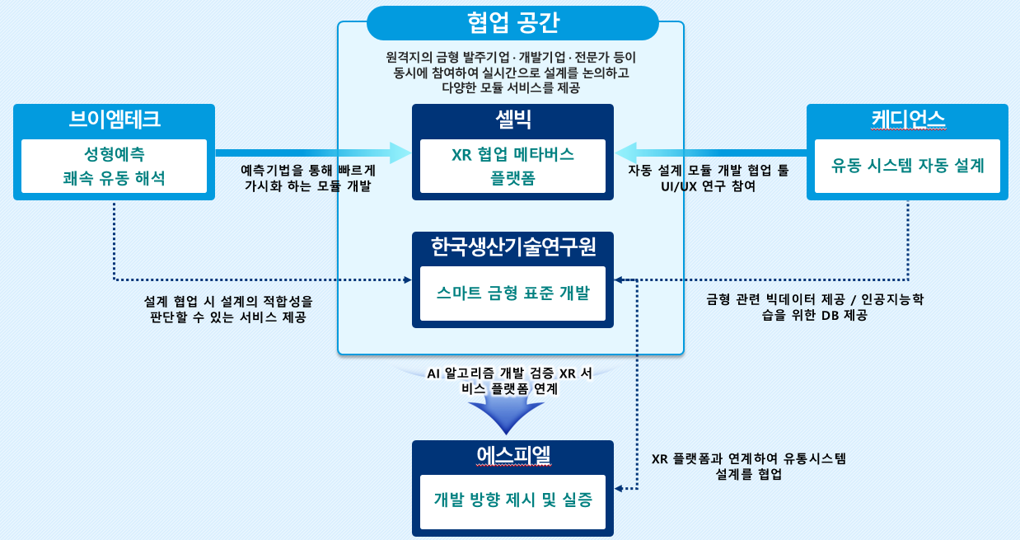

(1)무엇을 (2)
Shrink Sphere Method를 통한 성형품의 형상을 인지하며, 유동거리는 Dijkstra algorithm을 적용하여 수지 주입구에서 떨어진 거리를 제품의 두께 비(L/t)로 빠르게 계산하고 결과를 다중 협업 플랫폼에 가시화
01
금형 모델링 CAD 데이터를 Asset 자동 변환 모듈
Interface
금형설계
설계 시뮬레이션
금형제작품
시뮬레이션 결과 피드백 통보
DATA
DATA
DATA
DATA
CAD 설계정보
3D 모델정보
AI 결과 정보
발주자
금형 설계자
시뮬레이션
설계자
시스템 관리자
프로세서
통합 DB
WAS
Server
( 분석화, 동적 연동 )
AR 프로세서
VR 프로세서
가상공간 협업 툴 프로세서
다중접속
프로세서
AI 인식 프로세서
아바타 생성
프로세서
CAD 설계 정보
3D 금형모델 정보
시뮬레이션 정보
AI 결과 검색 정보
AI 검색 정보
아바타 데이터
동기화 정보

플랫폼을 통해 논의된 결과(정보 및 데이타)를 이용하여 3D CAD내에서 유동시스템을 쉽고 빠르게 설계하여 3D 모델로 완성하는 기술
경험치에 근거한 설계가 아닌, 성형해석 결과를 반영함으로써, 금형 개발 과정에서 반복된 수정을 줄여 비용을 절감하고 납기 단축
AI 기반 실시간 성형 해석 모듈
02

제품 형상의 빈공간인 캐비티내로 플라스틱 수지가 주입되어 충진되도록 해주는 부품이나 형상부 일체로 게이트, 런너, 스프루로 구성
유동시스템 설계는 설계 초기 단계로 위치, 형상, 개수 등의 유동 설계구조에 따라 전체 금형 구조(조립도)가 결정되며 특히, 게이트의 위치와 수량, 사이즈는 제품의 성형 품질을 직접적으로 좌우하는 결정적 설계 요소
유동 시스템 자동 설계 모듈
03

AI 기반의 사용자 업로드 금형 데이터의 검색을 통한 유사 데이터 추천 시스템
AI 기반 Feature 추출 등을 활용하여 사용자가 업로드한 금형 데이터에서 추출된 Feature들을 기반으로, 다중 협업솔루션의 금형 데이터 DB에서 가장 유사한 데이터를 추천
AI 데이터 마이닝 모듈
04

